Sheet2
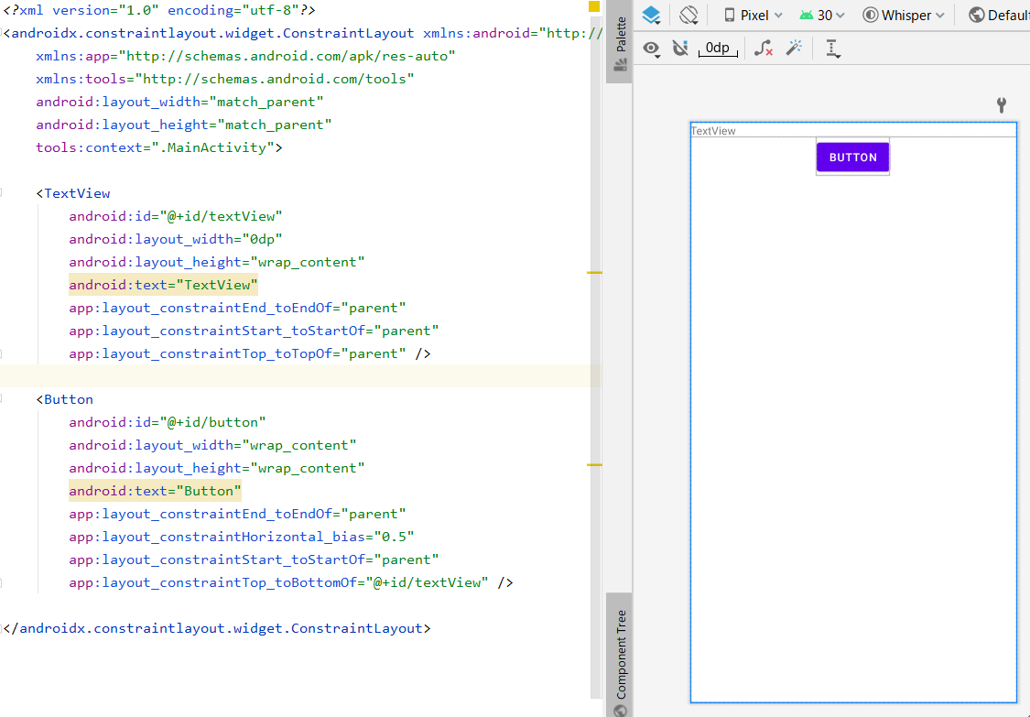
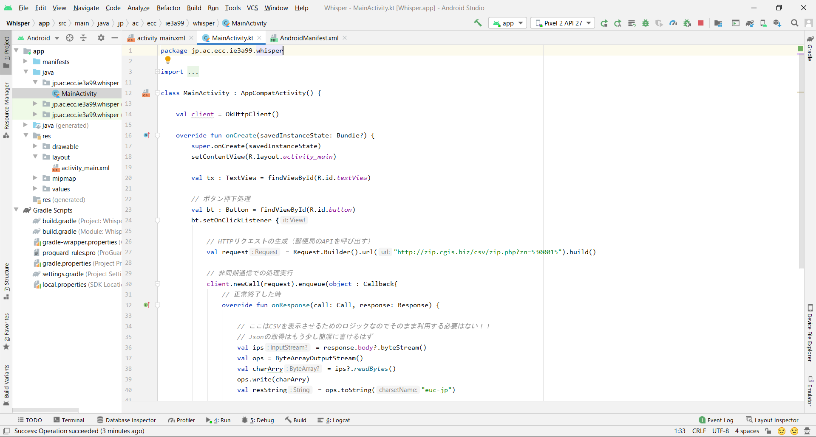
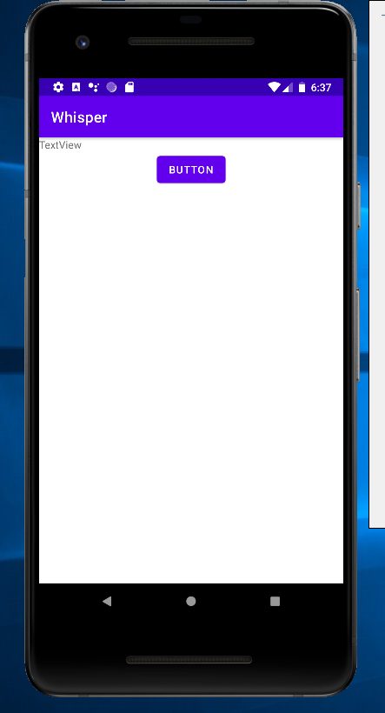
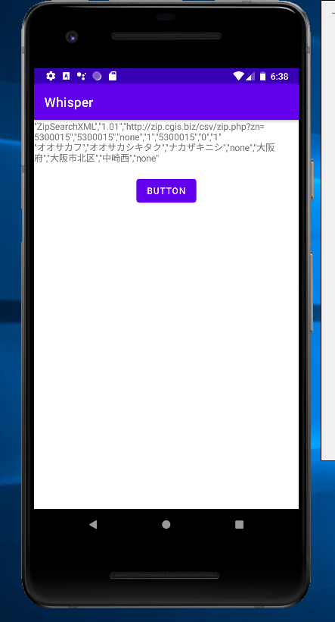
Http通信を行う上での注意点

Androidでは、応答の悪さでアプリが反応しなくなるのを防ぐために
HTTP通信などをメインメソッドで実行しようとするとエラーになります。
※HTTP通信のレスポンスが遅くて画面描画が出来ずに動かなくなるのを防ぐため

・エラー情報（メインスレッドでネットワークに接続するような処理を止めろエラー）
https://developer.android.com/reference/android/os/NetworkOnMainThreadException.html

上記の仕様から、AndroidでHTTP通信を行うためには、非同期通信でプログラムを行う必要があります。
OKHTTPではenqueueメソッドを使用することで非同期通信を行うことができます。

また、UI スレッドまたはメインスレッド以外のスレッドから UI を更新することはできません。
その為、enqueueメソッドで非同期通信を行い、コールバックで結果の処理を行うが別スレッドになっているため、
UIメソッドであるTextViewなどにアクセスすることが出来ません。
そこでAndroidでは、他スレッドからUIスレッドやメインスレッドにアクセスする方法があります。

・プロセスとスレッドの概要にある「スレッド」と「ワーカースレッド」を参照
https://developer.android.com/guide/components/processes-and-threads?hl=ja#Threads
https://developer.android.com/guide/components/processes-and-threads?hl=ja#WorkerThreads

